Sheet1
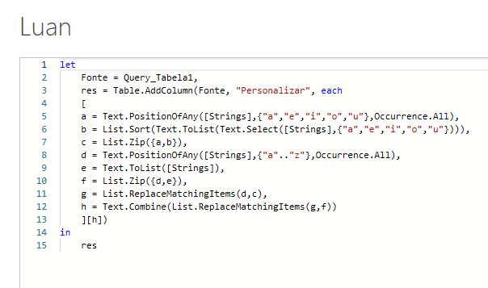
Strings | Expected Answer
orange | arengo
myths | myths
aquarium | aqairuum
university | enivirsuty
communication | camminicotoun
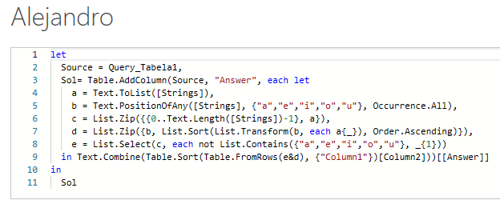
accommodation | accammidotoon
extraterrestrial | axtraterrestreil
unforgettable | anfergettoblu
unintentional | anentintionul
Substitua as vogais por vogais em ordem ordenada. Ex. "laranja" Existem 3 vogais - o, a, e Classificando-o daria um, e, o Assim, a substituirá o, e substituirá a e o substituirá e. Daí a resposta seria "arengo"

